网站配色
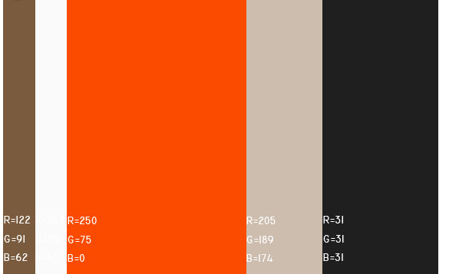

首页
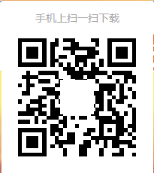
 | 车盈

汽修厂

汽配快搜 |  | 汽配商管理 | 询价采购

客户维保 |  | 维保提醒 | 预约管理

汽配商

报价管理 |  | 订单管理 | 精准营销
用户登录
使用指南
个人中心

汽修用户注册
头像
头像

 | 个人信息 |  |  | 个人信息

微信用户名 |  |  | 微信用户名
 |  |  | 地址
手机号 |  |  |  |  | *
手机号作为用户名 |  | *
 |  |  | 电话
密码
 |  | *
 |  |  | 联系人
再次输入密码 |  |  |  |  | *
 |  | *
 |  |  | 主营 | *
公司全称 |  |  | 洗车 保养 快修
 |  | * | 钣金 喷漆 维修 道路救援
 |  |  | 补胎 换胎 动平衡 四轮定位
城市 |  |  | 美容 改装
上海 | * |  | 二手车 年审 保险 代驾 违章处理
 |  |  | 其它业务
下一步
保存

汽修用户登录
汽修厂用户

手机号

密码

 | 自动登录

登 录

汽配用户注册
头像
头像
头像

 | 个人信息 |  |  | 个人信息 |  |  | 个人信息

微信用户名 |  |  | 微信用户名 |  |  | 微信用户名
 |  |  | 地址
手机号 |  |  |  |  | * | 主营
手机号作为用户名 |  | * |  |  |  |  |  | *
 |  |  | 电话1
密码
 |  | *
 |  |  | 电话2
再次输入密码
 |  | *
 |  |  | 手机2
公司全称
 |  | * | 传真

城市 |  |  |  |  |  | 联盟
上海 | * |  | 联系人

下一步
下一步
保存

汽配用户登录
汽配商用户

手机号

密码

 | 自动登录

登 录

汽配搜索
汽配商家搜索可以按照公司名搜索，
也可按主营范围搜索。锁定汽配商家范围后，联系商家。
例如：大众

 | 城市

 | 主营

搜 索

个人中心
首页
使用指南

汽配搜索结果
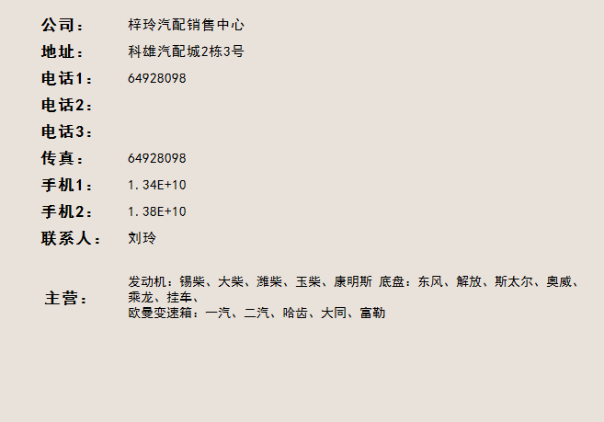

公司名 | 主营

梓玲汽配销售中心 | 发动机：锡柴、大柴、潍柴、玉柴、康明斯 底盘：东风、解放、斯太尔、奥威、乘龙、挂车、 欧曼变速箱：一汽、二汽、哈齿、大同、富勒

星弛汽车装潢用品 | 雷朋隔热膜座垫真皮座套等

王尔汽配 | 刹车片、刹车盘、三滤、离合器三件套

查找更多商家
收藏
评价
关闭

已收藏商家
使用指南
个人中心
已收藏商家
使用指南
个人中心

汽配询价
VIN码

品牌

维修清单

配件

描述

匿名 | 收藏汽配商 | 所有汽配商

提交

汽配询价报表
车 盈

 |  |  |  |  |  | 询报价管理 | 订单管理 | 预约清单 |  | 短信充值 |  | 个人中心 | 帮助中心

 | 首页 |  | 汽配快搜 |  | 汽配商管理 |  | 汽配询价 |  | 订单管理 |  | 客户管理 |  | 维保管理 | 预约管理

询价单报表
报价报表

 | 询价单号 |  | 询价日期 | VIN码 |  | 品牌 |  | 维修清单 |  | 配件 | 描述 | 报价条数

 |  |  |  |  |  |  |  |  |  |  |  | 8

 |  | 帮助中心 |  |  | 关于车盈 |  |  | 关注车盈

 |  | 平台操作指南 |  |  | 关于车盈 |  |  | 还没有注册车盈网吗？
 |  |  |  |  |  |  |  | 赶快 注册，享受车盈网优质服务吧！

Copyright © 上海恩丞信息科技有限公司 沪ICP备13号-3

汽配报价
车 盈

 |  |  |  |  |  | 询报价管理 | 订单管理 | 预约清单 |  | 短信充值 |  | 个人中心 | 帮助中心

 | 首页 |  | 汽配快搜 |  | 汽配商管理 |  | 汽配询价 |  | 订单管理 |  | 客户管理 |  | 维保管理 | 预约管理

询价单报表
报价报表

 | 询价单号 | 询价日期 | 要求交货日期 |  | VIN码 | 品牌 |  | 维修清单 | 配件 | 描述 | 数量 | 报价条数

 |  |  |  |  |  |  |  |  |  |  | 1 | 8（查看报价）

 |  |  |  | 询价单号 |  | 供应商 |  | 报价（单价） |  | 转采购单

 |  |  |  |  |  |  |  | 500

 |  |  |  |  |  | （点击查看供应商主数据） |  | 600

 |  |  |  |  |  |  |  | 550

提交
 |  |  |  |  |  |  |  |  |  |  |  | （提交后，状态变为“已成交”）

 |  | 帮助中心 |  |  | 关于车盈 |  |  | 关注车盈

 |  | 平台操作指南 |  |  | 关于车盈 |  |  | 还没有注册车盈网吗？
 |  |  |  |  |  |  |  | 赶快 注册，享受车盈网优质服务吧！

Copyright © 上海恩丞信息科技有限公司 沪ICP备13号-3

维保管理
车 盈

 |  |  |  |  |  | 询报价管理 | 订单管理 | 预约清单 |  | 短信充值 |  | 个人中心 | 帮助中心

 | 首页 |  | 汽配快搜 |  | 汽配商管理 |  | 汽配询价 |  | 订单管理 |  | 客户管理 |  | 维保管理 | 预约管理

余额（短信充值）
所有客户清单

 |  |  |  |  | 短信提醒清单 |  | 起始日期 |  | 截止日期

 |  |  | 车主姓名： | 手机： | 生日： | 车牌号： | 车架号： | 保养项目： | 修车： | 提醒日期：

 |  | 帮助中心 |  |  | 关于车盈 |  |  | 关注车盈

 |  | 平台操作指南 |  |  | 关于车盈 |  |  | 还没有注册车盈网吗？
 |  |  |  |  |  |  |  | 赶快 注册，享受车盈网优质服务吧！

Copyright © 上海恩丞信息科技有限公司 沪ICP备13号-3

报价管理
车 盈

 |  |  |  |  | 询报价管理 | 订单管理 | 预约清单 |  | 短信充值 |  | 个人中心 | 帮助中心

 | 首页 |  | 报价管理 | 订单交易 |  | 发货管理 |  | 精准营销

客户询价单
报价历史

客户 | 客户询价单号 | 询价日期 | 计划交货日期 | VIN码 | 品牌 |  | 维修清单 | 配件 | 描述 | 数量 | 已报价条数 | 状态 | 报价（单价）

550
提交
 |  |  |  |  |  |  |  |  |  | 1 | 7 |  |  | 匿名

 |  |  |  |  |  |  |  |  |  |  |  | 询价单已转采购单后，状态为“已成交”。不可以再报价

 |  | 帮助中心 |  | 关于车盈 |  |  | 关注车盈

 |  | 平台操作指南 |  | 关于车盈 |  |  | 还没有注册车盈网吗？
 |  |  |  |  |  |  | 赶快 注册，享受车盈网优质服务吧！

Copyright © 上海恩丞信息科技有限公司 沪ICP备13号-3

订单交易
车 盈

 |  |  |  |  |  | 询报价管理 | 订单管理 | 预约清单 |  | 短信充值 |  | 个人中心 | 帮助中心

 | 首页 |  | 报价管理 |  | 订单交易 |  | 发货管理 |  | 精准营销

销售订单报表

发货
客户采购单号 | 客户 | 单据日期 | 计划交货日期 | VIN码 |  | 品牌 |  | 维修清单 | 配件 | 描述 | 数量 | 单价 | 总金额 | 状态

 |  |  |  |  |  |  |  |  |  |  | 1 | 600 | 600 | 未发货
 |  |  |  |  |  |  |  |  |  |  |  |  |  | 已发货

 |  | 帮助中心 |  |  | 关于车盈 |  |  | 关注车盈

 |  | 平台操作指南 |  |  | 关于车盈 |  |  | 还没有注册车盈网吗？
 |  |  |  |  |  |  |  | 赶快 注册，享受车盈网优质服务吧！

Copyright © 上海恩丞信息科技有限公司 沪ICP备13号-3

发货管理
车 盈

 |  |  |  |  |  | 询报价管理 | 订单管理 | 预约清单 |  | 短信充值 |  | 个人中心 | 帮助中心

 | 首页 |  | 报价管理 |  | 订单交易 |  | 发货管理 |  | 精准营销

订单发货状态

客户采购单号 | 客户 | 发货日期 | 计划交货日期 | VIN码 |  | 品牌 |  | 维修清单 | 配件 | 描述 | 数量 | 单价 | 总金额 | 状态 | 发货单号
退货
 |  |  |  |  |  |  |  |  |  |  | 1 | 600 | 600 | 已发货

 |  | 帮助中心 |  |  | 关于车盈 |  |  | 关注车盈

 |  | 平台操作指南 |  |  | 关于车盈 |  |  | 还没有注册车盈网吗？
 |  |  |  |  |  |  |  | 赶快 注册，享受车盈网优质服务吧！

Copyright © 上海恩丞信息科技有限公司 沪ICP备13号-3

